Лист1
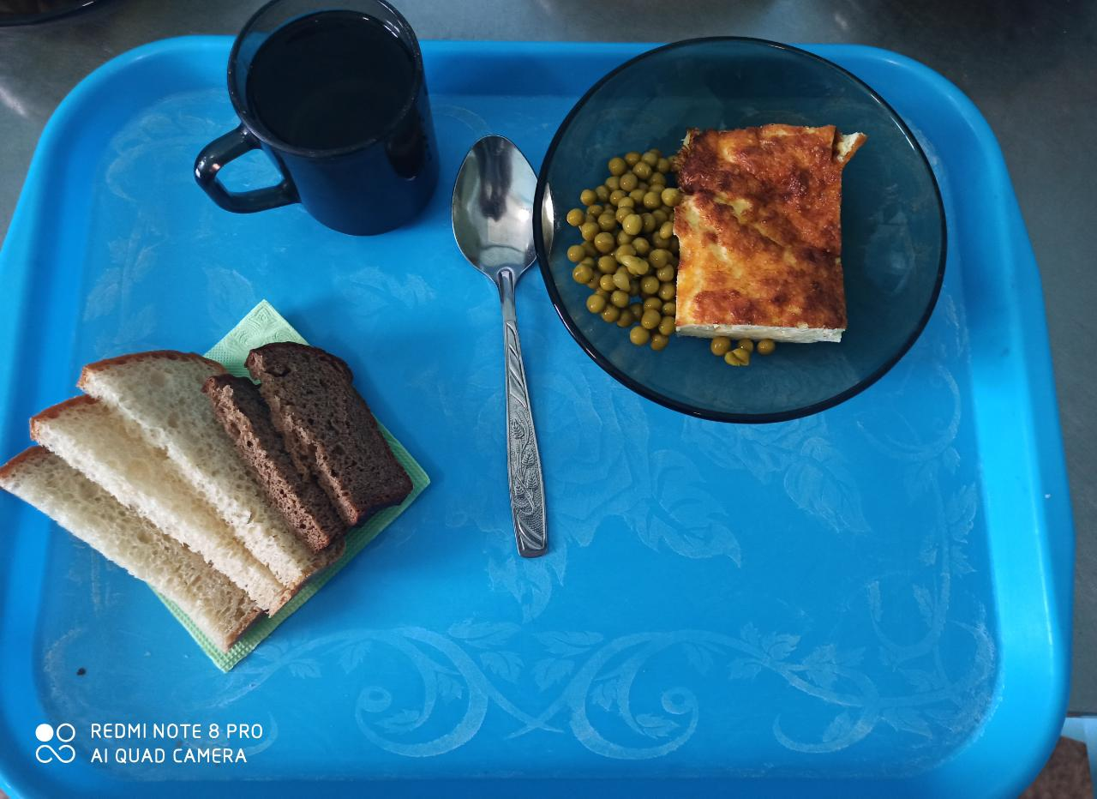
Школа | МБОУ ООШ №25 имени В.В.Буракова станицы Баракаевской |  |  | Отд./корп |  |  |  | День | 27.12.2021г

Прием пищи | Раздел | № рец. | Блюдо | Выход, г | Цена | Калорийность | Белки | Жиры | Углеводы

5-9 классы | Овощи | 106 | Горошек зеленый консер. | 45 |  | 55.75 | 2.83 | 2.08 | 6.42
 | Гор.блюдо | 307 | Омлет натуральный | 200 |  | 277.21 | 14.62 | 22.74 | 3.45
 | Хлеб | 108 | Хлеб пшеничный | 50 |  | 117.50 | 3.80 | 0.40 | 38.88
 | Хлеб | 109 | Хлеб ржаной | 22 |  | 59.16 | 2.24 | 0.41 | 17.01
 | Напиток | 518 | Сок фруктовый | 167 |  | 92.00 | 1.00 | 0.20 | 0.20
 |  |  |  |  | 40.75р. | 601.62 | 24.49 | 25.83 | 65.96
Завтрак | Овощи | 106 | Горошек зеленый консер. | 45 |  | 55.75 | 2.83 | 2.08 | 6.42
сотрудники | Гор.блюдо | 307 | Омлет натуральный | 200 |  | 277.21 | 14.62 | 22.74 | 3.45
 | Хлеб | 108 | Хлеб пшеничный | 50 |  | 117.50 | 3.80 | 0.40 | 38.88
 | Хлеб | 109 | Хлеб ржаной | 22 |  | 59.16 | 2.24 | 0.41 | 17.01
 | Напиток | 518 | Сок фруктовый | 167 |  | 92.00 | 1.00 | 0.20 | 0.20
 |  |  |  |  | 40.75р. | 601.62 | 24.49 | 25.83 | 65.96

